Sheet2
no soal | soal | A | B | C | D | E
1 | Amati persoalan 0/1 Knapsack dengan 6 objek berikut : W1 = 100; p1 = 40 W2 = 50;p2 = 35 W3 = 45;p3 = 18 W4 = 20;p4 = 4 W5 = 10;p5 = 10 W6 = 5;p6 = 2 Kapasitas Knapsack W = 100. Berapa nilai solusi optimalnya . . . | 40 | 35 | 55 | 45 | 65
2 | 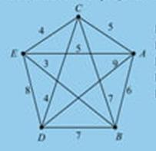 Diketahui n = 5; perjalanan dimulai dari kota E. Maka nilai optimalnya adalah (metode Greedy) . . . . | 26 | 24 | 25 | 18 | 14
3 | 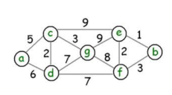 Tentukan lintasan terpendek dari a ke b dengan menggunakan algoritma Greedy ... | a-c-g-f-b | a-c-g-e-b | a-c-d-f-e-b | a-d-f-b | a-d-g-e-b
4 | berapa f(n) apabila g(n) = 105 dan h(n) =20 dengan metode seacrhing A* ? | 50 | 125 | 130 | 150 | 1125
5 | Hitung f(n) jika g(n) = 111 dan h(n) = 999 menggunakan Greedy! | 1000 | 1100 | 1110 | 999 | 1010
6 | HItung f(n) jika g(n) = 179 dan h(n) = 198 menggunakan A*! | 277 | 387 | 377 | 198 | 179
7 | 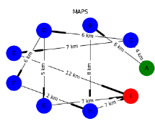 Tentukan lintasan terpendek dari kota A ke kota I dengan menggunakan algoritma Greedy ... | A-C-D-G-I | A-C-F-H-I | A-B-H-I | A-C-E-I | Semua jawaban salah
8 | 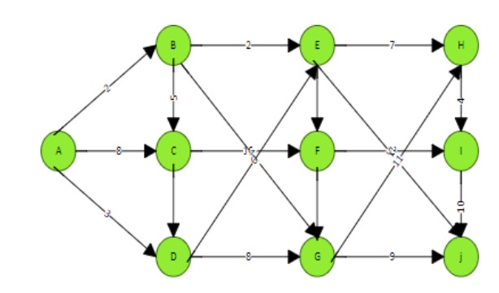 tentukan lintasan terpendek dari a ke i dengan menggunakan algoritma greedy | A-C-F-I | A-D-G-J-I | A-B-C-F-I | A-B-E-H-I | A-D-E-H-I
9 | HItung f(n) jika g(n) = 140 dan h(n) = 329 menggunakan A*! | 469 | 447 | 449 | 393 | 123
10 | 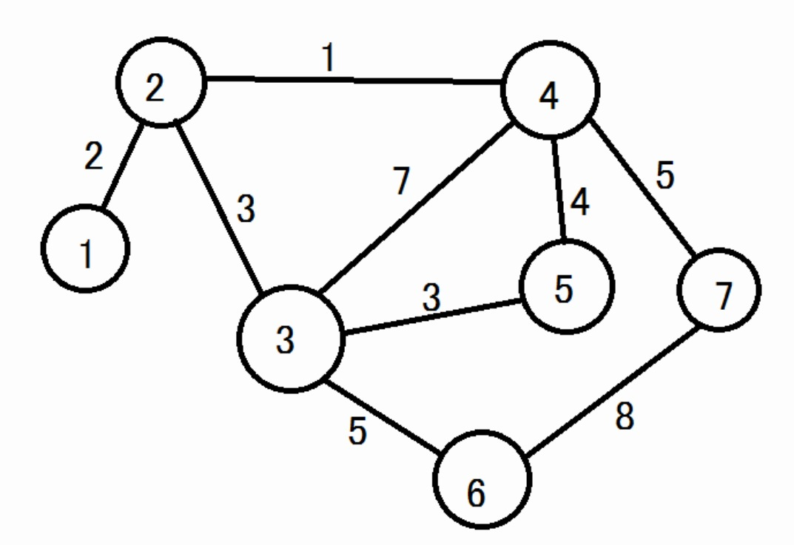 tentukan lintasan terpendek dari 1 ke 6 dengan menggunakan algoritma greedy | 1-4-2-3-5 | 1-2-4-7-6 | 1-2-3-4-5-6 | 1-6-5-4-3 | 1-2-4-5-3-6

